Sheet1
论文：Illumination-Invariant and Deformation-Tolerant Inner Knuckle Print Recognition Using Portable Devices
序号 | 施引论文 | 年份 | 期刊/会议等级 | 作者1：姓名/学校/学术头衔（国内外院士、Fellow） | 作者2：姓名/学校/学术头衔（国内外院士、Fellow） | 作者3：姓名/学校/学术头衔（国内外院士、Fellow） | 作者4：姓名/学校/学术头衔（国内外院士、Fellow） | 作者5：姓名/学校/学术头衔（国内外院士、Fellow） | 作者6：姓名/学校/学术头衔（国内外院士、Fellow） | 作者7：姓名/学校/学术头衔（国内外院士、Fellow） | 文论首页截图（高清图） | 论文引用出处截图（高清图） | 论文引用描述
1 | A Biometric System Design using Finger Knuckle Biological Trait | 2021 | JCR 二区 | Singh Brajesh Kumar, 因德拉普拉萨达大学 | Kumar Ravinder, 施瓦克玛技能大学, IEEE Fellow | Kishore R. Rama, 因德拉普拉萨达大学, APS Fellow |  |  |  |  |  |  | 许多人的生物特征是可用的。
2 | Robust palm and knuckle ROI extraction in unconstrained environment | 2019 | JCR 二区 | ELSayed Ahmed S., 埃及知识库 (EKB) | Ebeid Hala M., 埃及知识库 (EKB), APS Fellow | Roushdy Mohamed, 埃及知识库 (EKB), IEEE Fellow | Fayed Zaki T., 埃及知识库 (EKB) |  |  |  |  |  | 文献中关于指关节内部感兴趣区域提取的方法及其支持的特征。
3 | IKP based Human Authentication using Multi-feature Fusion | 2018 | JCR 一区 | Jaswal Gaurav, 国立技术研究所（NIT 系统）, EEE Fello | Kaul Amit, 国立技术研究所（NIT 系统） | Nath Ravinder, 国立技术研究所（NIT 系统）, EEE Fellow |  |  |  |  |  |  | 徐等人 (2015) [18] 实现了一种鲁棒的指关节模式识别方法，能够适应不同的光照条件、手部位置变化和低分辨率图像，并且取得了非常强的识别结果。
4 | Knuckle Print Biometrics and Fusion Schemes - Overview, Challenges, and Solutions | 2016 | JCR 一区 | Jaswal Gaurav, 国立技术研究所（NIT 系统） | Kaul Amit, 国立技术研究所（NIT 系统）, PS Fellow | Nath Ravinder, 国立技术研究所（NIT 系统） |  |  |  |  | 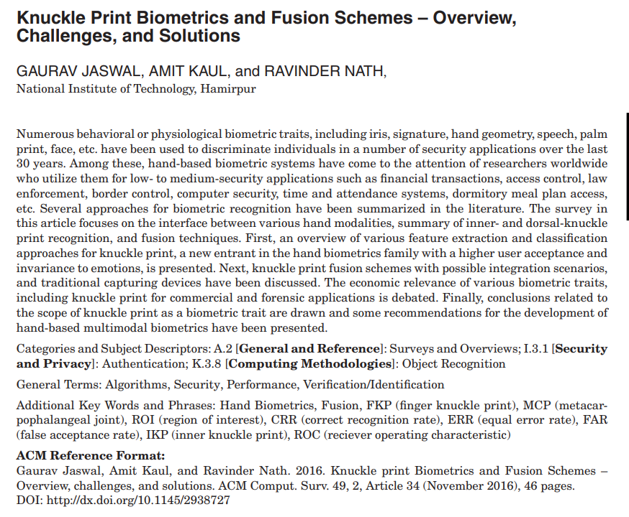 | 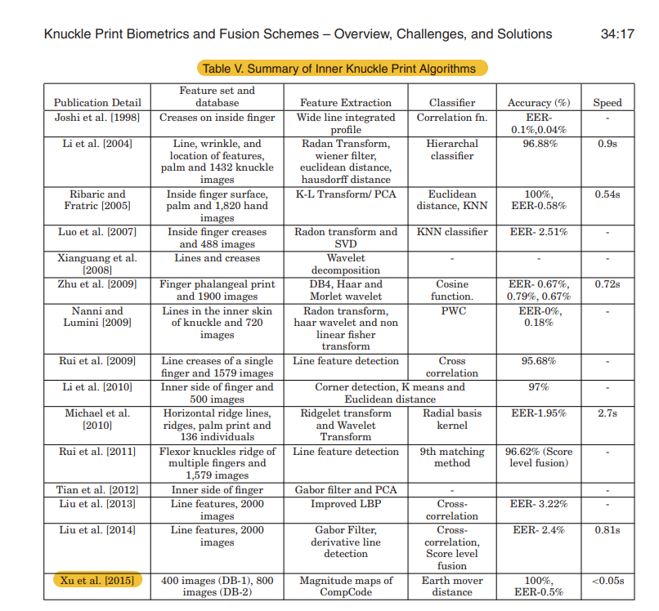 | 指关节内部纹印算法概述。

